Diretta
Cinematica Diretta Robot Planare

l1 | 70 | mm
l2 | 70 | mm
q1 | -8
q2 | 90

x1 | 69.32
y1 | -9.74

x2 | 79.06
y2 | 59.58

Punti | x | y
0 | 0 | 0
1 | 69.32 | -9.74
2 | 79.06 | 59.58

Trovare gli angoli necessari a raggiungere le posizioni A - B - C

Punti | q1 | q2
A | 54 | 62
B | 81.00 | -87.00
C | 36.00 | -63.00

Inversa
Cinematica Inversa Robot Planare

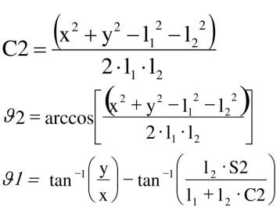
l1 = | 70.0 | mm | l1 = | 70.0 | mm | l1 = | 70.0 | mm
l2 = | 70.0 | mm | l2 = | 70.0 | mm | l2 = | 70.0 | mm
xA = | 10.0 |  | xB = | 80.0 |  | xC = | 120.0
yA = | 120.0 |  | yB = | 60.0 |  | yC = | 10.0

c2 = | 0.5 |  | c2 = | 0.0 |  | c2 = | 0.5
q2 = | 61.3 |  | q2 = | -88.8 |  | q2 = | -61.3
s2 = | 0.9 |  | s2 = | -1.0 |  | s2 = | -0.9
q1 = | 54.6 | 85.236358309 | q1 = | 81.3 |  | q1 = | 35.4
 |  | 30.670626188
x1 = | 40.6 |  | x1 = | 10.6 |  | x1 = | 57.0
y1 = | 57.0 |  | y1 = | 69.2 |  | y1 = | 40.6

A | x | y | B | x | y | C | x | y
0 | 0.0 | 0.0 | 0 | 0.0 | 0.0 | 0 | 0.0 | 0.0
1 | 40.6 | 57.0 | 1 | 10.6 | 69.2 | 1 | 57.0 | 40.6
2 | 10.0 | 120.0 | 2 | 80.0 | 60.0 | 2 | 120.0 | 10.0

A Gomito basso |  |  | B Gomito alto |  |  | C Gomito alto
q1 | 54.6 |  | q1 | 81.3 |  | q1 | 35.4
q2 | 61.3 |  | q2 | -88.8 |  | q2 | -61.3

Disegnare il robot nella posizione B mettendo in evidenza gli angoli dei giunti

A Gomito basso |  |  |  |  |  |  |  |  | B Gomito alto
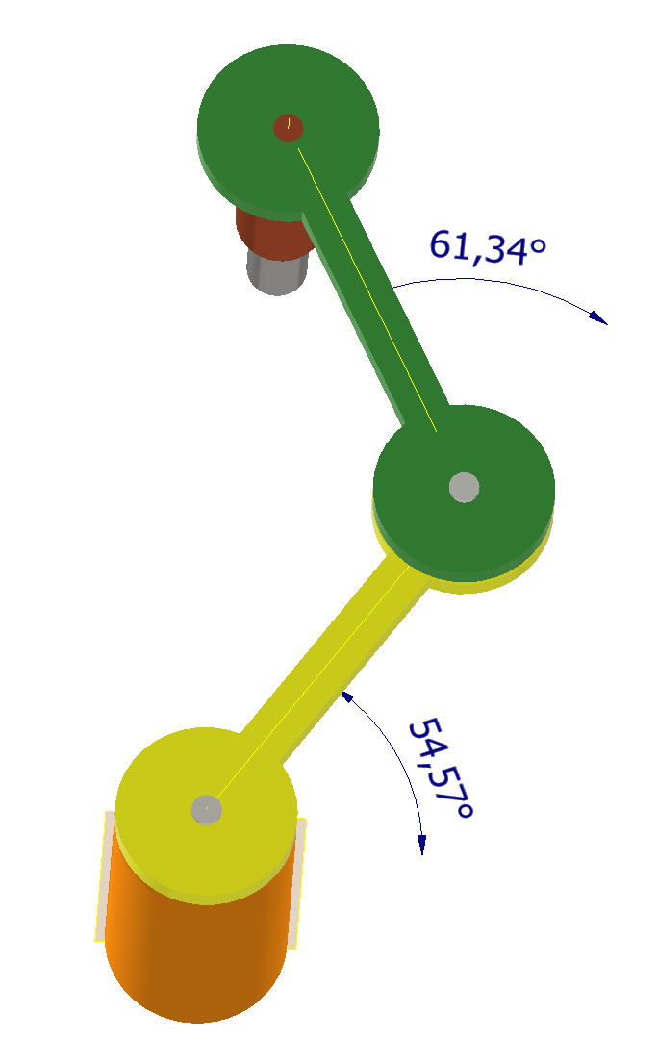
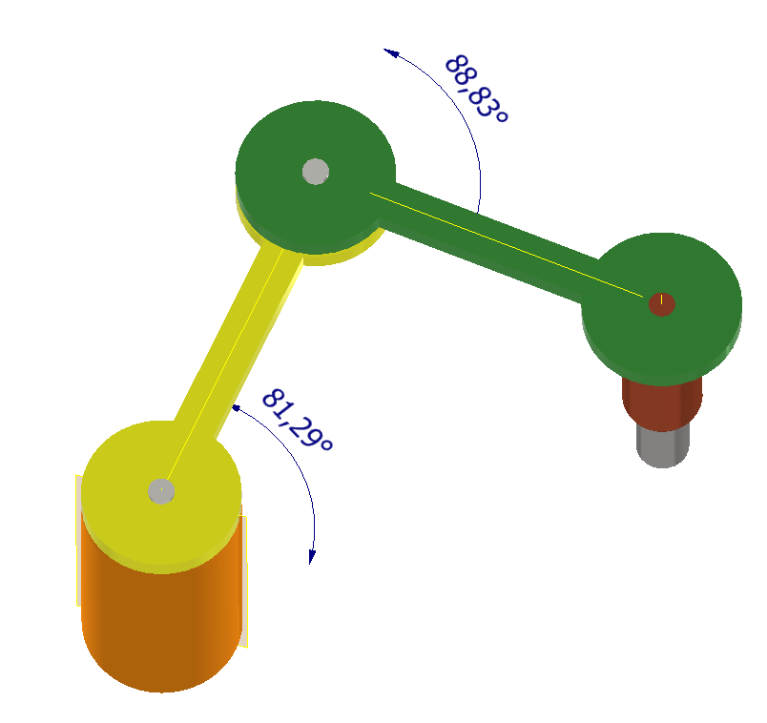

 |  |  |  |  |  |  |  |  | C Gomito alto
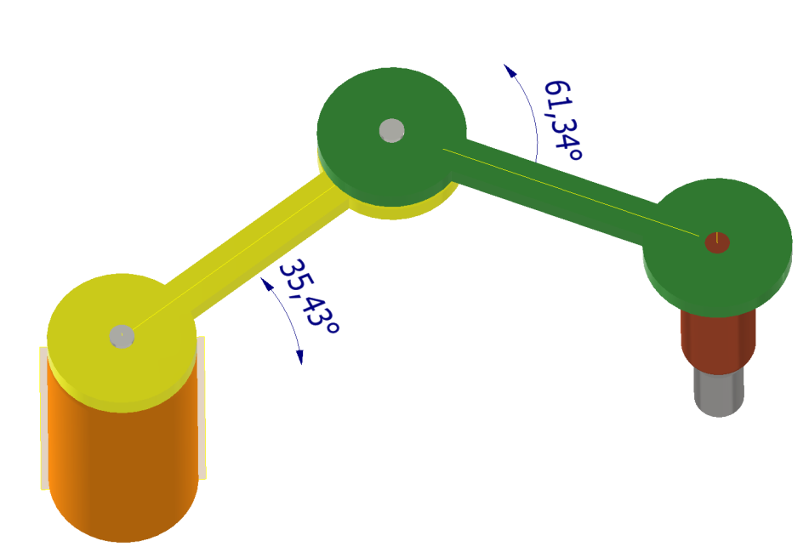

Arduino
Programma Controllo Robot Planare

l1 = | 70.0 | mm | l1 = | 70.0 | mm | l1 = | 70.0 | mm
l2 = | 70.0 | mm | l2 = | 70.0 | mm | l2 = | 70.0 | mm
xA = | 10.0 |  | xB = | 80.0 |  | xC = | 120.0
yA = | 120.0 |  | yB = | 60.0 |  | yC = | 10.0

c2 = | 0.5 |  | c2 = | 0.0 |  | c2 = | 0.5
q2 = | 61.3 |  | q2 = | -88.8 |  | q2 = | -61.3
s2 = | 0.9 |  | s2 = | -1.0 |  | s2 = | -0.9
q1 = | 54.6 |  | q1 = | 81.3 |  | q1 = | 35.4

x1 = | 40.6 |  | x1 = | 10.6 |  | x1 = | 57.0
y1 = | 57.0 |  | y1 = | 69.2 |  | y1 = | 40.6

A | x | y | B | x | y | C | x | y
0 | 0.0 | 0.0 | 0 | 0.0 | 0.0 | 0 | 0.0 | 0.0
1 | 40.6 | 57.0 | 1 | 10.6 | 69.2 | 1 | 57.0 | 40.6
2 | 10.0 | 120.0 | 2 | 80.0 | 60.0 | 2 | 120.0 | 10.0

A Gomito basso |  |  | B Gomito alto |  |  | C Gomito alto
q1 | 54.6 |  | q1 | 81.3 |  | q1 | 35.4
q2 | 61.3 |  | q2 | -88.8 |  | q2 | -61.3

Programma Arduino
Scrivere il programma Arduino che effettua il seguente ciclo semi-automatico:
1- Quando viene premuto un programma START il robot si sposta sul pezzo in posizione A e attiva una elettrocalamita che solleva il pezzo
2- Si sposta nella posizione B; rilascia il pezzo che deve essere controllato e si porta nella posizione di riposo (angoli = 0)
3- Al termine del controllo il robor ritorna nella posizione B e se il controllo è POSITIVO il pezzo viene portato in posizione C e rilasciato; poi il robot torna nella posizione di riposo. Se il controllo è NEGATIVO il robot riporta il pezzo nella posizione iniziale A e poi torna nella posizione di riposo.

Disegnare il robot nella posizione B mettendo in evidenza gli angoli dei giunti
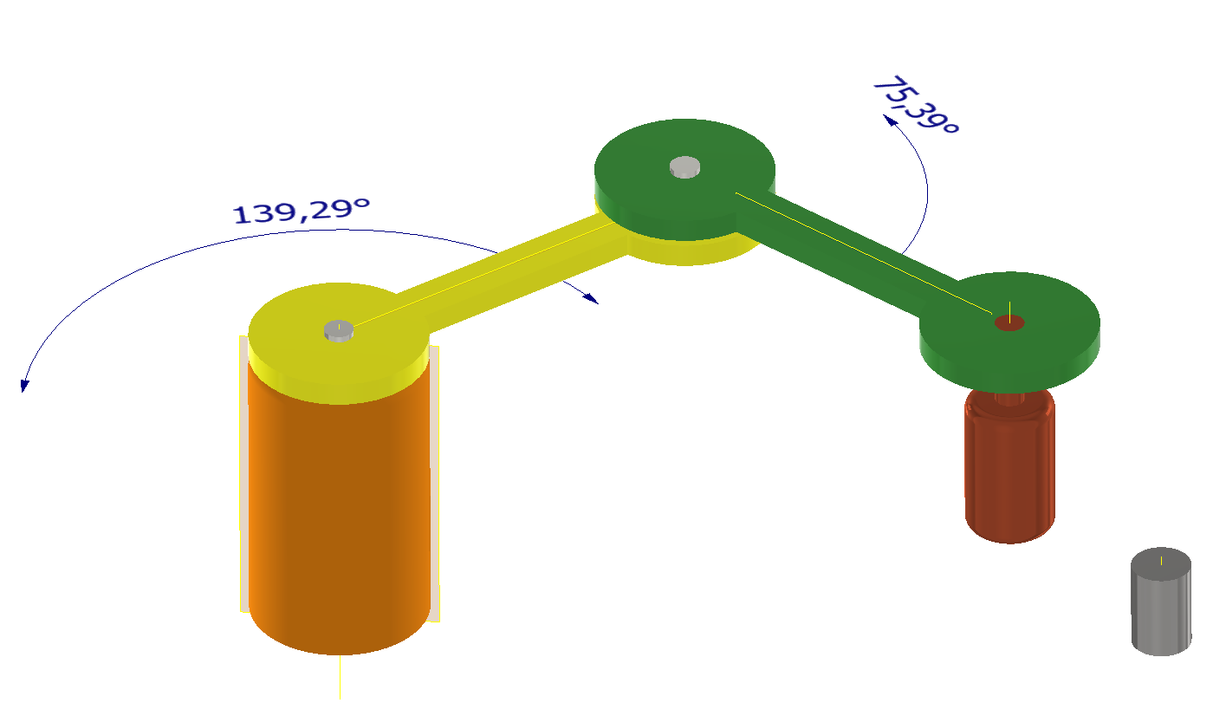
SERVO1 0-180°
SERVO2 0-180°
ATTUATORE (0/1)
SENSORE (0/1)
START (0/1)

PEZZO METALLO

